인애(RTIME)
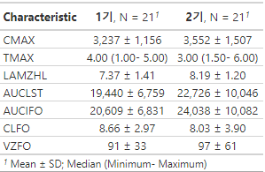
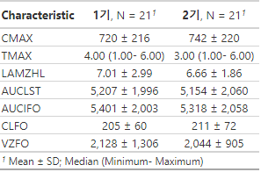
Arm | Drugs | Parameters | Point estimate | 90%CI
A(N= 21) | Valsartan | AUClast | 1.0130516 | (0.9625974-1.0661504) | valsartan에 대한 dapa는 DDI가 없다
 |  | Cmax | 0.9901061 | (0.9285674-1.0557231) | valsartan에 대한 dapa는 DDI가 없다
B(N= 14) | Dapagliflozin | AUClast | 0.9514424 | 0.9191261-0.9848949 | dapa에 대한 valsartan의 DDI는 없다.
 |  | Cmax | 0.9555763 | 0.8254220-1.1062535 | dapa에 대한 valsartan의 DDI는 있다(?)
 | Metformin | AUClast | 0.7642148 | 0.6541330-0.8928219 | met에 대한 valsartan의 DDI가 있다
 |  | Cmax | 0.6531362 | 0.5419408-0.7871466 | met에 대한 valsartan의 DDI가 있다.
C(N= 21) | Valsartan | AUClast | 1.0505988 | (0.9857451-1.1197194) | valsartan에 대한 dapa는 DDI가 없다.
 |  | Cmax | 1.0312562 | (0.9704721-1.0958473) | valsartan에 대한 dapa는 DDI가 없다.
 | Metformin | AUClast | 0.9831697 | 0.8445655-1.1445207 | met에 대한 dapa는 DDI가 없다.
 |  | Cmax | 1.0274302 | 0.9103315-1.1595915 | met에 대한 dapa는 DDI가 없다.
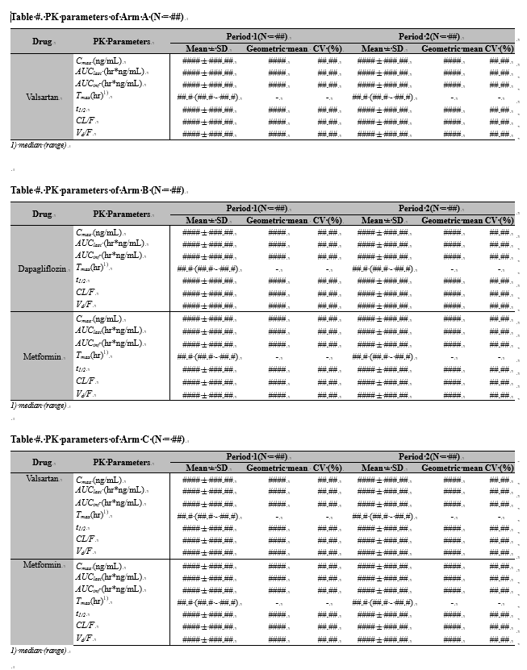
 |  |  |  |  | <A군 valsa>
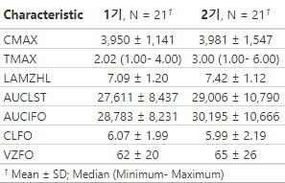

 |  |  |  |  | <B군 dapa> | <B군 met>
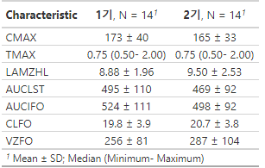
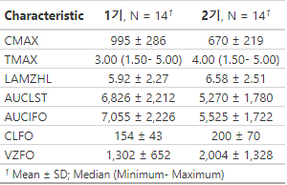

 |  |  |  |  | <C군 valsa> | <C군 met>

인애
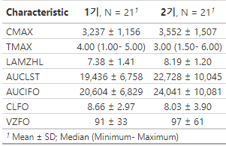
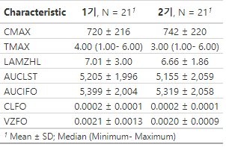
Arm | Drugs | Parameters | Point estimate | 90%CI
A(N= 21) | Valsartan | AUClast | 1.012977 | (0.962531-1.066067)
 |  | Cmax | 0.9901061 | (0.9285674-1.0557231)
B(N= 14) | Dapagliflozin | AUClast | 0.9776729 | (0.9634141-0.9921429)
 |  | Cmax | 0.9804588 | (0.9200530-1.0448305)
 | Metformin | AUClast | 0.8895623 | (0.8314229-0.9517672)
 |  | Cmax | 0.8311074 | (0.7664022-0.9012754)
C(N= 21) | Valsartan | AUClast | 1.050762 | (0.9858814-1.1199123)
 |  | Cmax | 1.0312562 | (0.9704721-1.0958473)
 | Metformin | AUClast | 0.9929612 | (0.9296419-1.0605934)
 |  | Cmax | 1.0118216 | (0.9600207-1.0664176)

 |  |  |  |  | <A군 valsa>
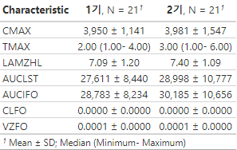

 |  |  |  |  |  |  | 이때의 문제점:
 |  |  |  |  |  |  | 농도단위 ng/mL가 아닌 mg/mL로 했음.
 |  |  |  |  |  |  | (Rtime 반영안한 상태)

 |  |  |  |  | <B군 dapa> | <B군 met>
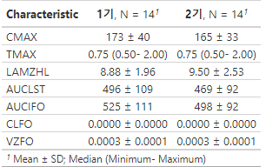
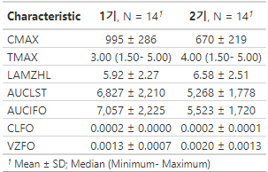

 |  |  |  |  | <C군 valsa> | <C군 met>

